Sheet1
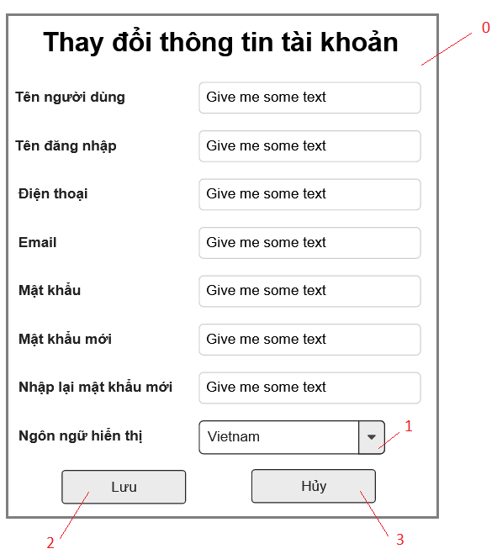

Danh sách các biến cố
STT | Điều kiện kích hoạt | Xử lí | Ghi chú
0 | Khởi động màn hình | Hiện form thay đổi thông tin tài khoản
1 | Chọn combobox đổi ngôn ngữ | Hiện danh sách các ngôn ngữ
2 | Chọn nút lưu | Lưu thông tin vào CSDL
3 | Chọn nút hủy | Hủy bỏ những thay đổi vừa sửa đổi

Danh sách các thành phần của giao diện
STT | Tên | Kiểu | Ý nghĩa | Miền giá trị | Giá trị mặc định | Ghi chú
1 | Lb_TenNguoiDung | Label | Hiện tiêu đề tên người dùng
2 | Lb_Username | Label | Hiện tiêu đề tên đăng nhập
3 | Lb_Phone | Label | Hiện tiêu đề điện thoại
4 | Lb_Email | Label | Hiện tiêu đề Email
5 | Lb_Password | Label | Hiện tiêu đề mật khẩu
6 | Lb_NewPassword | Label | Hiện tiêu đề mật khẩu mới
7 | Lb_ReNewPassword | Label | Hiện tiêu đề nhập lại mật khẩu mới
8 | Lb_Language | Label | Hiện tiêu đề ngôn ngữ hiển thị
9 | Tf_TenNguoiDung | TextField | Nhập tên người dùng
10 | Tf_Username | TextField | Nhập tên đăng nhập
11 | Tf_Phone | TextField | Nhập số điện thoại
12 | Tf_Email | TextField | Nhập Email
13 | Tf_Password | TextField | Nhập mật khẩu
14 | Tf_NewPassword | TextField | Nhập mật khẩu mới
15 | Tf_ReNewPassword | TextField | Nhập lại mật khẩu mới
16 | Cb_Language | Combobox | Chọn ngôn ngữ hiển thị
17 | Bt_Save | Button | Lưu các thay đổi vào CSDL
18 | Bt_Huy | Button | Hủy các thay đổi

